OBS
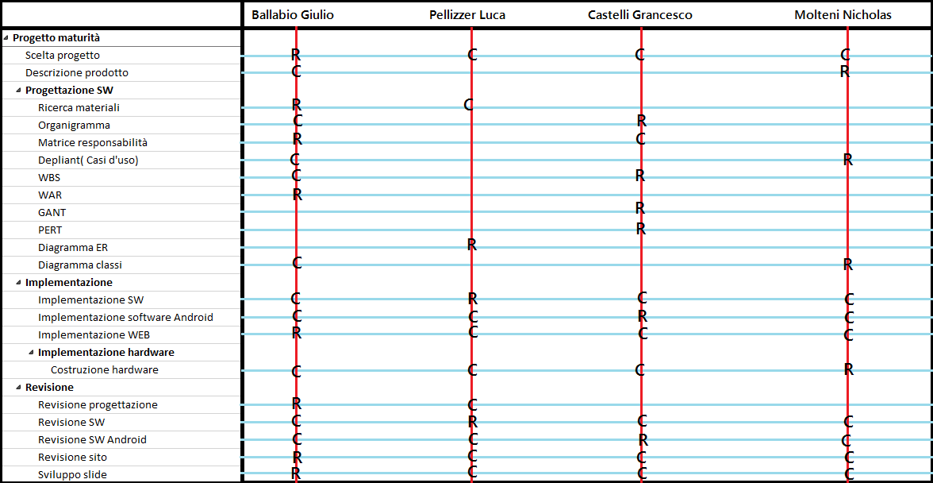
Classe | 5AInf

Nome Progetto |  | Frigo Automatico

Valutazione di Gruppo

ORGANIGRAMMA |  |  | COMPITO PRINCIPALE |  | COMPITO SECONDARIO
NOME |  | Capo-Progetto | Vice-Capo | Responsabile Web | Responsabile SW |  | Responsabile HW | Responsabile Android
Ballabio Giulio
Castelli Francesco
Pellizzer Luca
Molteni Nicholas

MATRICE DELLE RESPONSABILITA' |  |  |  | PRINCIPALI |  | SECONDARIE
NOME |  | Descrizione Prodotto | Organigrama | Matrice Resp. | Diagramma ER |  | Diagramma Classi | Depliant | WBS | WAR | PERT/GANT | Implem. SW | Implem. Web | Implem. Android | Costruzione Frigo | Sviluppo slide | Revisione progettazione | Revisione SW | Revisione Android | Revisione web
Ballabio Giulio
Castelli Francesco
Pellizzer Luca
Molteni Nicholas

